元宇宙
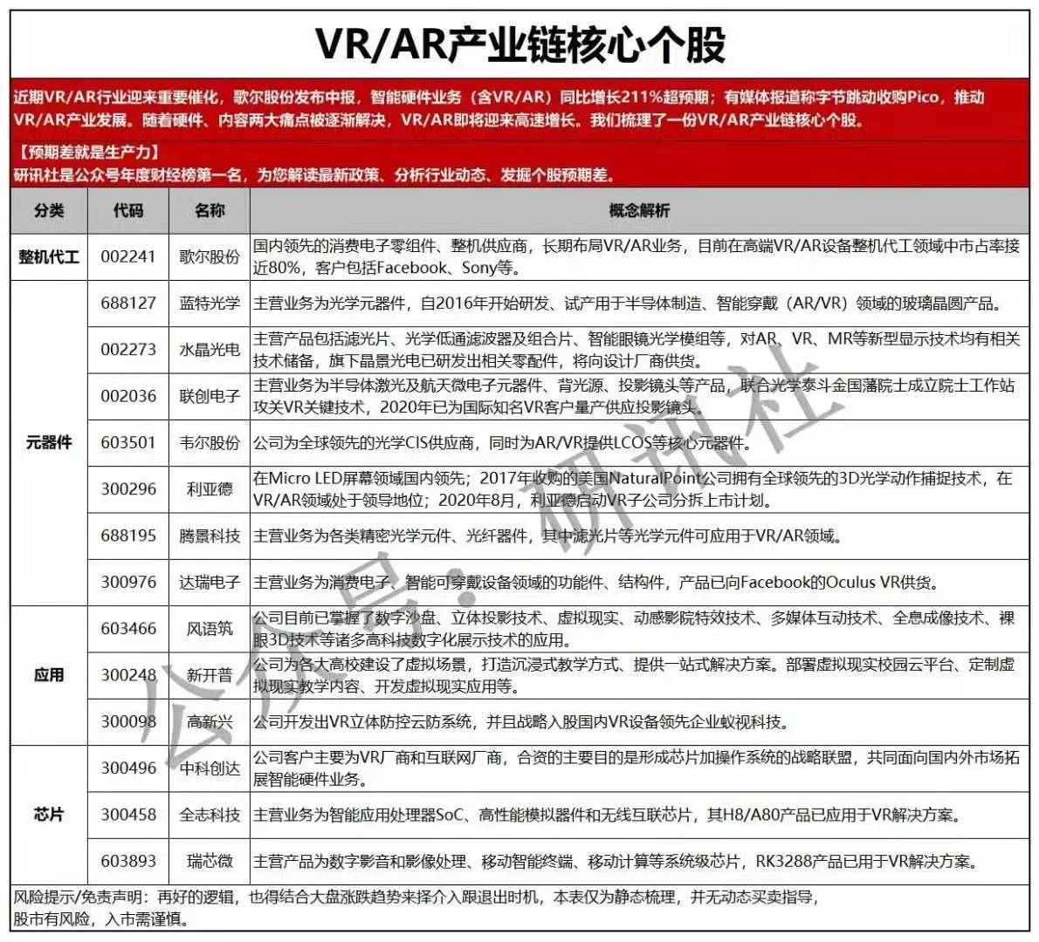
整机代工 |  |  |  |  | 市值 | 资产 | 市盈率
 | 002241 | 歌尔股份 | ar、vr龙头，占据国内8成市场 | 目前在高点 |  | 501

元器件
 | 688127 | 蓝特光学 | 光学元件，玻璃晶圆产品 | 目前中位 |  | 15
 | 002273 | 水晶光学 | 滤光片、光学低通滤波器、智能眼镜光学模组 | 目前中位 |  | 70
 | 002036 | 联创电子 | 投影镜头、半导体激光、航天微电子元件， | 目前在高点 |  | 120
 | 603501 | 韦尔股份 | cis供应商，lcos | 目前低位 |  | 278
 | 688195 | 腾景科技 | 光学元件、光纤器件，滤光片 | 目前低位 |  | 10
 | 300296
 | 300976
 | 000050 | 深天马 | 液晶显示器，vr眼睛，miniLED虚拟实现 | 目前低位 |  | 782 | 18
应用
 | 603466 | 风雨筑 | 公司目前已掌握了数字沙盘、立体投影技术、虚拟现实、动感影院特效技术、多媒体互动技术、全息成像技术、裸眼3D技术等诸多高科技数字化展示技术的应用。 | 目前低位 |  | 44
 | 300248
 | 300098

芯片
 | 603893 | 瑞芯微 | 瑞芯微主营产品为数字影音和影像处理、 移动智能终端、移动计算等系统级芯片, RK3288产品已用于VR解决方案。 | 目前低位 |  | 28 | 117 | 暴涨过

游戏
 | 000676 | 智度股份 | 头条、网络游戏、王者荣耀、文化传媒、广告营销 |  |  | 52 | 亏损
 | 300496 | 中科创达 | 海思、智能穿戴、智能电视、5G、虚拟实现、车联网 |  |  | 52 | 109

虚拟实现
 | 002878 | 元隆雅图 | 元宇宙、虚拟数字人、华为概念、无线耳机、冬奥会 | 低点 |  | 14 | 35

传媒
 | 600229 | 城市传媒 | 文化传媒、网络直播、在线教育、虚拟实现、国企 |  | 52 | 41 | 23 | 1

能源
种类 |  |  |  | 流通市值 | 市值 | 资产 | 市盈率
煤
 | 000983 | 山西焦煤 | 煤炭焦炭 |  | 高位 | 609 | 23
 | 600740 | 山西焦化 | 焦炭，煤化工 |  | 高位 | 195 | 13
 | 601088 | 中国神华 | 煤炭、煤化工、发电 |  | 高位 | 5993 | 9
 | 002128 | 露天煤业 | 煤炭、电解铝、发电 |  | 高位 | 367 | 12

天然气
 | 603393 | 新天然气 | 开采、输送、销售、入户安装 |  | 高位 | 95 | 12
 | 300483
 | 600917 | 重庆燃气

太阳能
 | 002129 | 中环股份 | 半导体、光伏材料光伏电池、IGBT、HIT电池 |  | 低位 | 660 | 70

火电
 | 600021 | 上海电力 | 火力发电、风能（海上）、太阳能，氢能 |  | 高位 | 1364 | 28

光伏
 | 600438 | 通威股份 | 太阳能电池、饲料、高纯晶硅 |  | 目前高位 | 795 | 45
 |  | 晶盛机电
 | 601865 | 福莱特 | 各种玻璃，光伏玻璃 |  | 目前高位 | 172 | 48
 | 002459 | 晶澳科技 | 光伏产业链完整，全球出货量前三 |  | 目前低位 | 466 | 72
 | 300274 | 阳光电源 | 光伏逆变器、风能变流器、充电桩 |  |  | 376 | 100
 | 688599 | 天合光能 | 光伏组件、HIT电池、光伏建筑一体化、太阳能电站、锂电池、储能 |  |  | 618 | 95
 | 601222 | 林洋能源 | 主业光伏，光伏电站、电池、锂电池、智能电网、储能、氢能已布局 |  |  | 205 | 29
 | 601778 | 晶科科技 | 光伏电站建设运营、光伏建筑一体化（摸索）、储能、与国外巨头合作制氢 |  |  | 305 | 64
 | 300746 | 汉嘉设计 | 光伏建筑一体化、垃圾分类、天然气装配式建筑 |  |  | 20 | 34
 | 002135 | 东南网架 | 光伏建筑一体化、亚运会、装配式建筑、一带一路 |  |  | 156 | 21

 | 603496 | 恒为科技 | 机器人概念，光伏扫地机器人、数据安全、网络安全、信创、国产操作系统 | 36 |  | 17 | 76
 | 301023 | 江南奕帆 | 机器人概念，光伏扫地机器人、特高压 | 10 |  | 9 | 31
 | 600973 | 宝胜股份 | 光伏、核电、智能电网、打飞机、铁路基建、超导 | 60 |  | 216 | 亏损

风能
 | 601016 | 节能风电 | 风电开发运营平台 |  | 高位 | 394 | 38
 | 600483 | 福能股份 | 风电开发运营平台 |  | 高位 | 398 | 15
 | 002202 | 金风科技 | 风电设备制造，国内第一，全球第二 |  | 高位 | 1116 | 22
 | 601615 | 明阳智能 | 高端装备、风电、光伏电站核心部件制造以及运营，抗台风风机中的“第一品牌”，根据彭博新能源财经统计数据显示，2020年，公司在中国风电新增装机市场占有率为10%，连续六年位居国内前三；在全球风电新增装机量排名中位居第六位。 |  | 高位 | 562 | 27
 | 300850 | 新强联 | 风电主轴轴承方面，公司前后研发了三排圆柱滚子主轴承和双列圆锥滚子主轴承等，打破了该领域轴承产品长期国外垄断的局面，实现进口替代。 |  |  | 56 | 76
 | 300443 | 金雷股份 | 公司主要从事风电主轴的研发、生产和销售，风电主轴是风电整机的关键零部件之一，其质量的好坏直接影响到整机的稳定性、可靠性和发电效率等因素，作为全球最大、最专业的风电主轴制造商之一，目前公司风电主轴产品涵盖1.5MW~6MW多种主流机型。 |  |  | 34 | 30
 | 600163 | 中闽能源 | 风能光伏电站的开发与运营 |  | 高位 | 101 | 22
 | 600905 | 三峡能源 | 陆上风电海上风电、光伏 |  | 中位 | 1851 | 39
 | 603063 | 禾望电气 | 电控与工控传动智能设备、风电变流器、风电变桨系统、风电整机控制系统、无功补偿装置、光伏逆变控制系统、新能源并网技术相关控制产品、储能装备、大功率变频技术与大功率变频调速装置产品及其软件产品的技术开发、销售和技术维护(法律、行政法规、国务院决定禁止的项目除外,限制的项目须取得许可后方可经营) |  | 中位 | 47 | 44
 | 002487 | 大金重工 | 风塔装备制造龙头 |  | 高位 | 65 | 46
 | 300772 | 运达股份 | 发电机组设备研发 |  |  | 209 | 50

充电桩
 | 300438 | 鹏辉能源 |  |  | 高位 | 76 | 207
 | 300001 | 特锐德 | 设备、运营龙头 |  | 中位 | 187 | 224
 | 300682 | 朗新科技 | 运营 |  |  | 77 | 50
 | 300693 | 盛弘股份 | 设备 |  |  | 14 | 82
 | 300491 | 通和科技 | 设备 |  |  | 10 | 91
 | 300713 | 英可瑞 | 设备、新能源汽车 |  |  | 10 | 84

 | 300499 | 高澜股份 | 子公司运营充电桩 |  |  | 22 | 77
储能
 | 300693 | 盛弘股份 | 储能充电桩 |  | 高位 | 14 | 87
 | 002335 | 科华数据 |  |  | 高位 | 94 | 49

特高压
 | 002028 | 思源电气 | 特高压，智能电网，充电桩，节能电机 |  |  | 119 | 42
 | 000400 | 许继电气 | 特高压，智能电网，充电桩 |  |  | 167 | 35
 | 600406 | 国电南瑞 | 特高压（收购的子公司），智能电网，充电桩，光伏概念 |  |  | 690 | 45
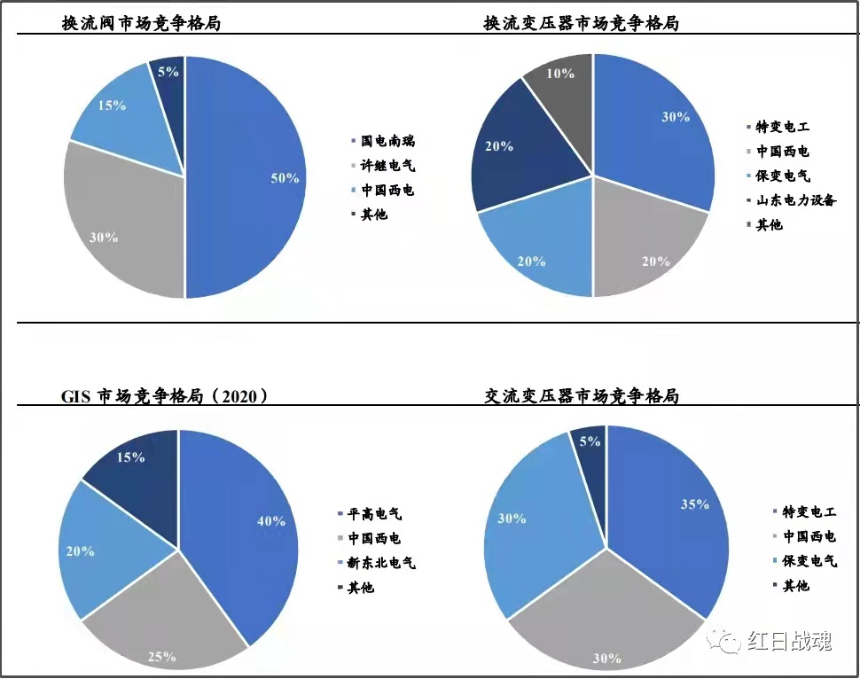
 | 600089 | 特变电工 | 特高压（变压器电缆，龙头），智能电网，风电，煤炭，碳纤维（导线） |  |  | 1221 | 13
 | 300831 | 派瑞股份 | 特高压、第三代半导体，芯片概念、IGBT | 28 | 48 | 8 | 153
 | 601179 | 中国西电 | 特高压（变压器）、一带一路、智能电网、央企 | 258 | 258 | 399 | 70 | 62
 | 600312 | 平高电气 | 特高压、一带一路、智能电网、充电桩、新基建、央企 | 113 | 113 | 205 | 98
 | 600550 | 保变电气 | 特高压、智能电网、核电、新能源、国务院控股 | 94 | 94 | 55 | 638 | -31

 | 300365 | 恒华科技 | 主业电力软件、柔性直流输电软件、养老、智能交通、特高压、电力改革、云计算、智能电网、数据中心国产软件、电力物联网 | 32 | 56 | 27 | 115
 | 换流阀 | 国电南瑞、许继电气、中国西电
 | 换流变压器 | 特变电工、中国西电、保变电气
 | GIS | 平高电气、中国西电
 | 交流变压器 | 特变电工、中国西电
 | 极限断路器 | 国电南瑞、思源电气、许继电气

氢能源
 | 000338 | 潍柴动力 | 氢燃料电池（加拿大龙头氢研发公司大股东），天然气重卡发动机 |  |  | 2933 | 13
 | 002249 | 大洋电机 | 氢燃料电池（加拿大龙头氢研发公司股东），加氢站，稀土永磁，充电桩，节能电机 |  |  | 147 | 70
 | 688399 | 亿华通 | 氢燃料电池（与丰田合作），加氢站 |  |  | 33 | 亏损
 | 002639 | 雪人股份 | 氢气压缩机、冷链制冰设备与系统 |  |  | 39 |  | 1
 | 600860 | 京城股份 | 高压储氢瓶，用于燃料电池、高压天然气罐，加气站 |  |  | 15 | 28
 | 603637 | 镇海股份 | 环保，柴油汽油加氢，尾气处理 |  |  | 14 | 31
 | 300985 | 致远新能 | 液氢供气系统、储存罐、车载天然气供气系统 |  |  | 14 | 83
 | 002427 | st尤夫 | 制氢、压缩、氢燃料电池、锂电池 |  |  | 54 | 亏损
 | 000723 | 美锦能源 | 布局了制氢、加氢站、膜电极、电堆、整车全产业链、使用国外专利、容易被限、电容 |  |  | 278 | 30
 | 300435 | 中泰股份 | 深冷装备龙头、制氢、储氢、加氢站全产业链、天然气液化设备龙头、煤化工、节能环保 |  |  | 40 | 42 | 1
 | 002080 | 中材科技 | 锂电池、风电、燃料电池储氢瓶、玻璃纤维 |  | 低点关注 | 375 | 20
 | 002733 | 雄韬股份 | 加氢站、膜电极、电堆、整车全产业链，锂电池、燃料电池储能、电池回收 |  |  | 56 | 535 | 1
 | 600989 | 宝丰能源 | 光伏电解水制氢、煤炭煤化工 |  |  | 425 | 18
 | 600273 | 嘉化能源 | 主业化工，光伏电站、设备销售、长三角地区加氢站建设运营、煤化工 |  |  | 110 | 9
 | 601868 | 中国能建 | 氢能源全产业链，水泥、公路电力等建设 |  |  | 5097 | 19
 | 601012 | 隆基股份 | 光伏主要是硅片、光伏制氢
 | 600323 | 瀚蓝环境 | 固废处理、节能环保、污水处理、加氢站运营 |  |  | 288 | 14
 | 002418 | 康盛股份 | 氢燃料电池、氢燃料商用车、石墨烯、新能源汽车 |  |  | 27 | 65 | 1
 | 000811 | 冰轮环境 | 冷链物流、氢燃料电池压缩机 |  |  | 88 | 41 | 1

 | 000581 | 威孚高科 | 氢燃料电池（收购丹麦IRD），节能环保、尾气治理 |  |  | 280 | 8
 | 300228 | 福瑞特装 | 氢电池供氢系统、加氢站、页岩气、天然气运输 |  |  | 36 | 123
 | 300950 | 德固特 | 制氢储氢设备制造、节能环保、碳中和 |  |  | 7.5 | 71 | 1
 | 300471 | 厚普股份 | 氢燃料电池、首家箱式加氢站解决方案供应商、天然气、加气站 |  |  | 20 | 亏损
 | 300540 | 深冷股份 | 制取、储存、运输、氢燃料电池、天然气、加气站 |  |  | 12 | 427

 | 600378 | 昊华科技 | 氢催化剂、氟化工、煤层气、页岩气、中芯概念、国产航母 |  |  | 112 | 44
 | 300409 | 道式技术 | 膜电极、锂电池、钴、石墨烯、锂矿、正极材料 |  |  | 71 | 38 | 1
 | 002971 | 和远气体 | 天然气、尾气回收氢、尾气回收、节能减排 |  |  | 22 | 42
 | 300423 | 昇辉科技 | 主业电气，智能家居、智能电网、节能照明、氢生产、氢燃料电池 |  |  | 78 | 25
 | 601678 | 滨化股份 | 氟化工、锂电池、环氧丙烷、煤化工、液氯、与亿华通合资制氢 |  |  | 166 | 10
 | 002221 | 东华能源 | 主页石油炼化、页岩气、油品升级、西气东输、石化制氢、加氢站 |  |  | 325 | 18
 | 002002 | 鸿达兴业 | 稀土永磁、ppp、氢能源（生产、运输、销售） |  |  | 186 | 12
 | 600803 | 新奥股份 | 天然气、天然气制氢、、甲醇、油气开采 |  |  | 32 | 14
 | 688551 | 科威尔 | 电堆系统测试

 | 002549 | 凯美特气 | 冷链物流、碳中和（尾气回收co2），制氢、加气站 |  |  | 16 | 90
 | 600875 | 东方电气 | 加氢站，海上风电、核电、新能源汽车 |  |  | 1028 | 27
 | 600277 | 亿利节能 | 节能环保、氢能源、充电桩、光伏、风沙治理 |  |  | 344 | 20
 | 002911 | 佛然能源 | 氢能源制造储存运输，天然气、充电桩 |  |  | 133 | 23
 | 600459 | 贵研铂业 | 氢燃料电池催化剂，贵金属，新材料，固废处理 |  |  | 115 | 39 | 1
 | 601012 | 隆基股份 | 光伏制氢、光伏 |  |  | 1037 | 48

甲醇
 | 002808 | 恒久科技 | 甲醇燃料电池、区块链、网络安全、激光、军工 |  |  | 8 | 117
 | 600722 | 金牛化工 | 甲醇生产、京津冀一体化、国企 |  |  | 13 | 152
 | 002109 | 兴化股份 | 煤化工、甲醇生产、国企 |  |  | 46 | 10
 | 000912 | 泸天化 | 尿素、甲醇生产、化肥、国企 |  |  | 95 | 15

